МЕРЧ
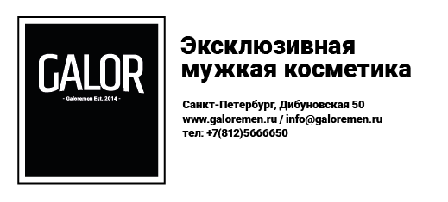
 |  | www.galoremen.ru

ФОРМА ЗАКАЗА

Бренд | Наименование товара | Артикул | Цена | Количество | Сумма
Solomon's | Футболка в ассортименте | SB0043 | 2250 | 0 | 0
London Grooming | Футболка M-size | LG0002 | 2250 | 0 | 0
Galor cosmetics | Футболка черная oversize с лого | GM0020 | 3000 | 0 | 0
Galor cosmetics | Шоппер | GM0019 | 1500 | 0 | 0
Galor cosmetics | Фирменное полотенце GALOR | GM002 | 1500 | 0 | 0
Galor cosmetics | Фирменный поднос GALOR | GM003 | 5000 | 0 | 0
ИТОГО |  |  |  | 0 | 0

